Glasbewassing
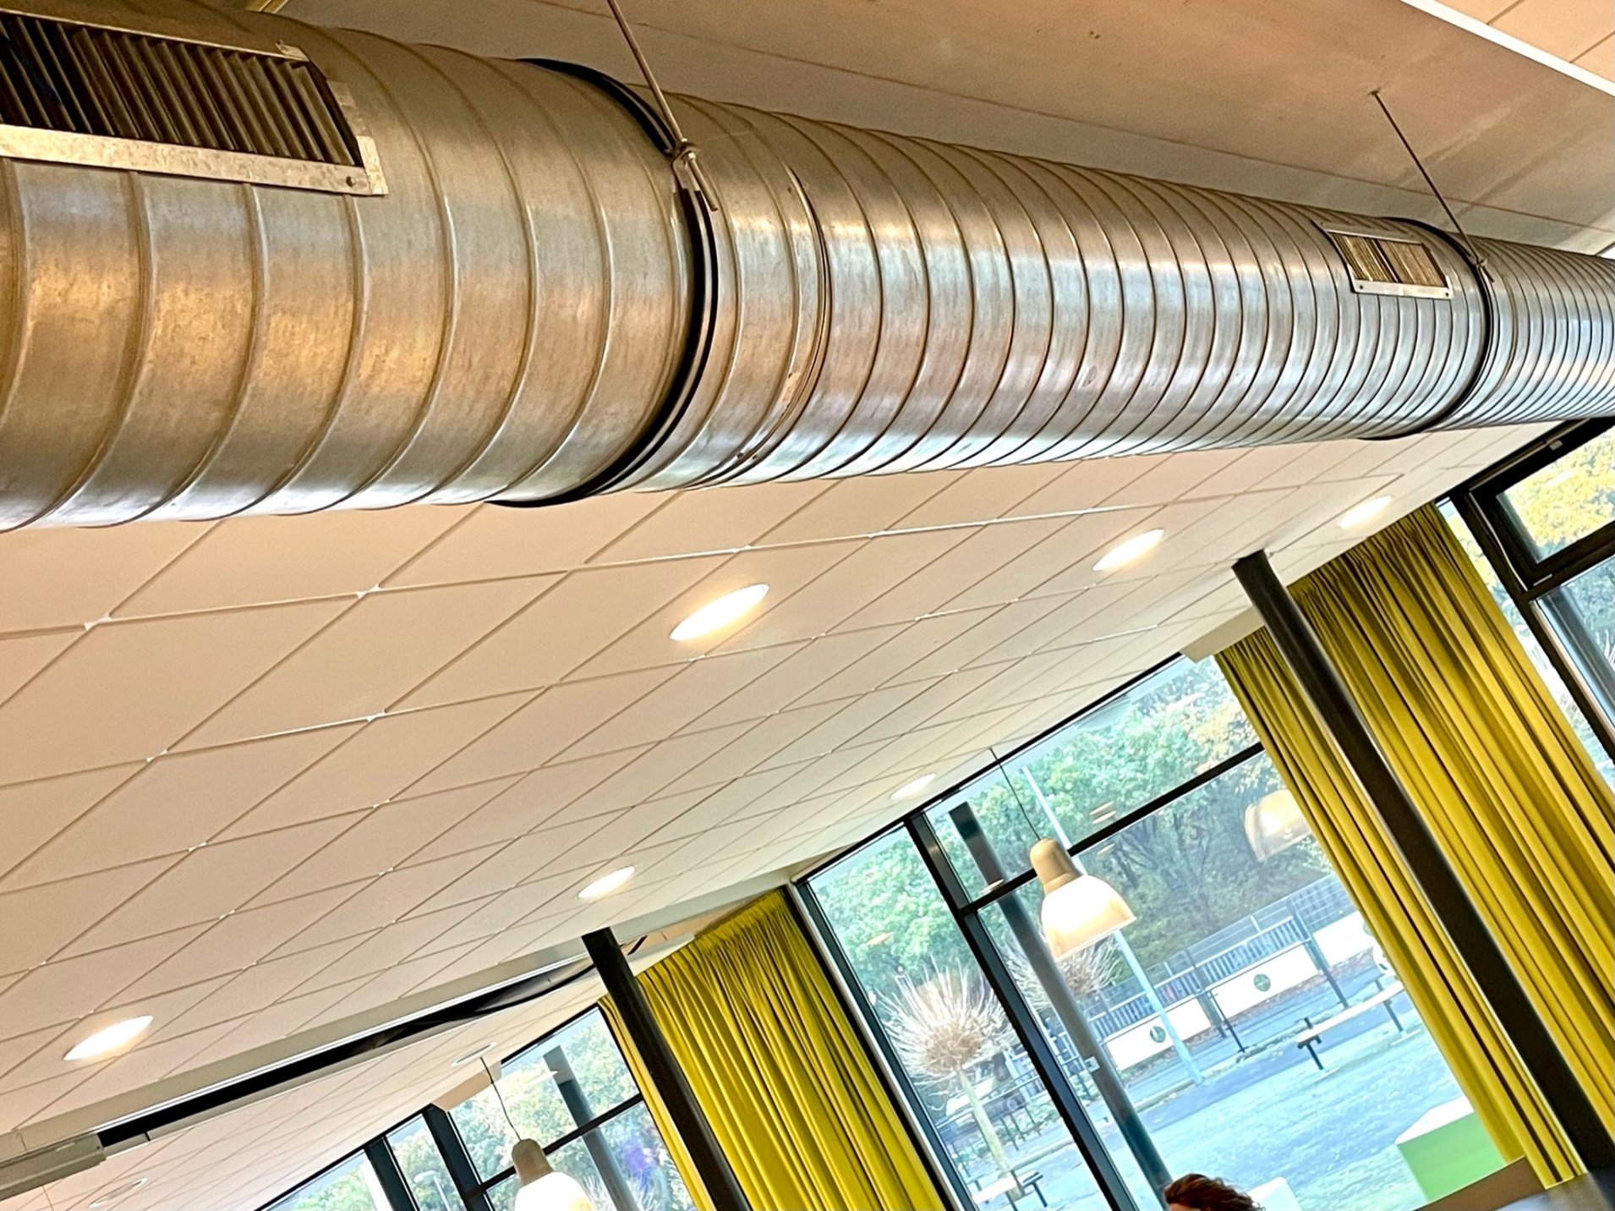
Glasbewassing
Alle groen gearceerde velden dienen ingevuld te worden, overige cellen mogen niet gewijzigd worden

Aan genoemde aantallen kunnen geen rechten worden ontleend.
Opdrachtgever heeft tijdens de gehele contractduur het recht frequenties en uitvoermomenten aan te passen of werkzaamheden aan derden uit te besteden.
De opgegeven prijzen zijn tijdens de gehele contractduur van toepassing als afroepprijs.

m2 glasbewassing en leidingen zijn ficitief en dienen na gunning door Opdrachtnemer te worden ingemeten
 |  |  |  | Indexatie
Code taak | Glassoort/voorziening | Prijs excl. BTW | Eenheid | 2024 | 2025 | 2026 | 2027 | 2028
1 | Gevelglas binnenzijde | € - | Prijs per m2 per beurt | € - | € - | € - | € - | € -
2 | Gevelglas buitenzijde | € - | Prijs per m2 per beurt | € - | € - | € - | € - | € -
3 | Separatieglas (enkel gemeten, dubbel te wassen) | € - | Prijs per m2 per beurt | € - | € - | € - | € - | € -
4 | Leidingen schoonmaken (grote pijpen, 60 cm doorsnede) | € - | Prijs per strekkende meter | € - | € - | € - | € - | € -
5 | Beplating wassen | € - | Prijs per m2 per beurt | € - | € - | € - | € - | € -
6 | Lichtkoepels (enkel gemeten, dubbel te wassen) | € - | Prijs per m2 per beurt | € - | € - | € - | € - | € -
7 | Overkapping | € - | Prijs per m2 per beurt | € - | € - | € - | € - | € -
8 | Voorzetramen | € - | Prijs per m2 per beurt | € - | € - | € - | € - | € -
9 | Glazen wandtuin | € - | Prijs per m2 per beurt | € - | € - | € - | € - | € -
H1 | Hoogwerker buiten max 12 meter | € - | Prijs per beurt | € - | € - | € - | € - | € -
H2 | Hoogwerker buiten max 16 meter | € - | Prijs per beurt | € - | € - | € - | € - | € -
H3 | Hoogwerker buiten max 20 meter | € - | Prijs per beurt | € - | € - | € - | € - | € -
H4 | Hoogwerker binnen max 10 meter | € - | Prijs per beurt | € - | € - | € - | € - | € -
H5 | Spinhoogwerker | € - | Prijs per beurt | € - | € - | € - | € - | € -

Code Locatie | Locatie | Code taak | Glassoort/voorziening | Oppervlakte of dagen | Frequentie | Kosten/jaar excl. BTW | Kosten/jaar incl. BTW | Kolom1
1 | Cibap Hoofdgebouw | 1 | Gevelglas binnenzijde | 7244 | 1.00 | € - | € -
1 | Cibap Hoofdgebouw | 2 | Gevelglas buitenzijde | 7244 | 1.00 | € - | € -
1 | Cibap Hoofdgebouw | 3 | Separatieglas (enkel gemeten, dubbel te wassen) | 3200 | 1.00 | € - | € -
1 | Cibap Hoofdgebouw | 4 | Leidingen schoonmaken (grote pijpen, 60 cm doorsnede) | 500 | 1.00 | € - | € -
1 | Cibap Hoofdgebouw |  | Hier vult u de inzet van eventuele hoogwerkers in |  |  | € - | € -
1 | Cibap Hoofdgebouw |  | Hier vult u de inzet van eventuele hoogwerkers in |  |  | € - | € -
2 | Cibap Ontwerpfabriek | 1 | Gevelglas binnenzijde | 1800 | 1.00 | € - | € -
2 | Cibap Ontwerpfabriek | 2 | Gevelglas buitenzijde | 1800 | 1.00 | € - | € -
2 | Cibap Ontwerpfabriek | 3 | Separatieglas (enkel gemeten, dubbel te wassen) | 800 | 1.00 | € - | € -
2 | Cibap Ontwerpfabriek | 4 | Leidingen schoonmaken (grote pijpen, 60 cm doorsnede) | 200 | 1.00 | € - | € -
2 | Cibap Ontwerpfabriek |  | Hier vult u de inzet van eventuele hoogwerkers in |  |  | € - | € -
2 | Cibap Ontwerpfabriek |  | Hier vult u de inzet van eventuele hoogwerkers in |  |  | € - | € -
Totaal |  |  |  |  |  | € - | € -

